FOLLOW
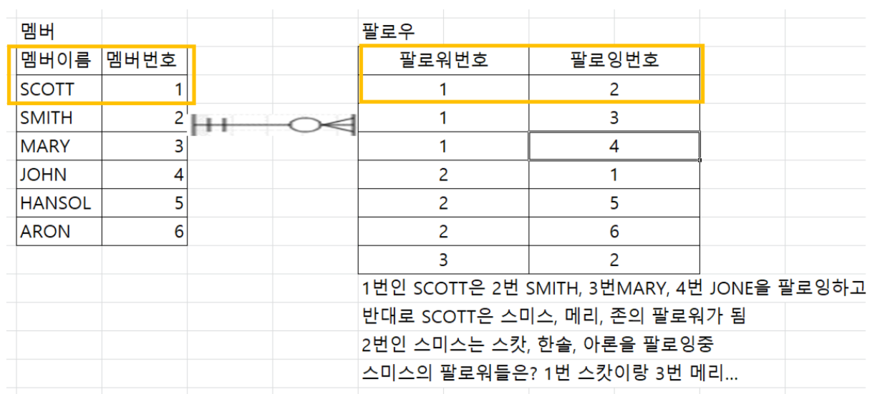
테이블명(영문) |  | FOLLOW | 테이블명(한글) |  | 팔로워
테이블설명 |  | 멤버간의 팔로워/팔로잉 관계를 저장
No | 칼럼명(영문) | 칼럼명(한글) | TYPE | 길이 | NULL | PK | FK | 비고
1 | FOLLOW_NO | 팔로우번호 | NUMBER |  | NN | PK
2 | FOLLOWING_NO | 팔로잉번호 | NUMBER |  | NN
3 | FOLLOWED_NO | 팔로워번호 | NUMBER |  | NN
4 | FOLLOW_DT | 팔로우등록일 | DATE |  | NN |  |  | default SYSDATE

인덱스
업무규칙

